List CCDU Cần Cellar
LIST CÁC CÔNG CỤ DỤNG CỤ PHỤC VỤ TẠI CÁC TẦNG TƯƠNG ỨNG MỖI KHU VỰC LÀM VIỆC
STT | Tầng 3 | Type | Công cụ dụng cụ phục vụ | Tên hãng | Số lượng | Đơn vị | Hình ảnh | Đơn giá/ cái | Thành tiền | Remark
1 | Brewhouse | Tool | Cờ lê 8 mm | Vòng miệng tự động, toptul | 2 | Cái | 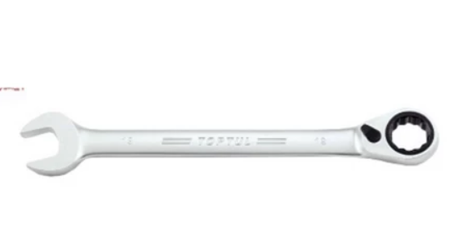 | 375,000 | 750,000 | Sữa chữa bơm dosing
2 | Brewhouse |  | Cờ lê 10 mm | Vòng miệng tự động, toptul | 2 | Cái |  | 375,000 | 750,000 | Sữa chữa bơm dosing | `
3 | Brewhouse |  | Cờ lê 13 mm | Vòng miệng tự động, toptul | 2 | Cái |  | 375,000 | 750,000 | Sữa chữa conveyer
4 | Brewhouse |  | Cờ lê 17 mm | Vòng miệng tự động, toptul | 2 | Cái |  | 375,000 | 750,000 | Sữa chữa conveyer
5 | Brewhouse |  | Đầu tuýp 10 mm | Toptul | 1 | Cái | 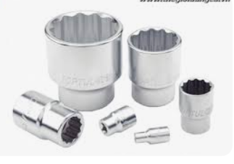 | 80,000 | 80,000 | Sữa chữa Motor bơm
6 | Brewhouse |  | Đầu tuýp 13 mm | Toptul | 1 | Cái |  | 85,000 | 85,000 | Sữa chữa Motor bơm
7 | Brewhouse |  | Đầu tuýp 17 mm | Toptul | 1 | Cái |  | 90,000 | 90,000 | Sữa chữa Motor bơm
8 | Brewhouse |  | Đầu tuýp 21 mm | Toptul | 1 | Cái |  | 100,000 | 100,000 | Sữa chữa Motor bơm
9 | Brewhouse |  | Đầu tuýp 19 mm | Toptul | 1 | Cái |  | 120,000 | 120,000 | Sữa chữa Motor bơm
10 | Brewhouse |  | Tuýp lắc 30 mm | Toptul | 1 | Cái |  | 1,191,000 | 1,191,000 | Sữa chữa Motor bơm
11 | Brewhouse |  | Mỏ lếch Toptul AMAA3325 | Toptul | 1 | Cái |  | 795,000 | 795,000 | Sữa chữa khi có sự cố
12 | Brewhouse |  | Tua vít đầu dẹp | Toptul | 1 | Cái |  | 110,000 | 110,000 | Sữa chữa khi có sự cố
13 | Brewhouse |  | Tua vít đầu 4 khía | Toptul | 1 | Cái |  | 110,000 | 110,000 | Sữa chữa khi có sự cố
14 | Brewhouse |  | Kiềm mỏ quạ Knipex | Toptul | 1 | Cái |  | 850,000 | 850,000 | Sửa chữa khi có sự cố
15 | Brewhouse | Tủ Spare Part | Tủ để Tool, có khóa |  | 1 | Cái |  | 19,500,000 | 19,500,000 | 5S khu vực
16 | Brewhouse |  | Tủ để dụng cụ safety, có khóa |  | 1 | Cái |  | 15,000,000 | 15,000,000 | 5S khu vực
17 | Brewhouse |  | Khay đựng spare part 21x35x15mm | Duy Tân | 20 | Cái |  | 40,000 | 800,000 | 5S khu vực
18 | Brewhouse |  | Tủ đựng spare part, có khóa |  | 1 | Cái |  | 25,000,000 | 25,000,000 | 5S khu vực
19 | Brewhouse |  | Đèn pin Osram P8 |  | 1 | Cái |  | 500,000 | 500,000 | Làm việc trong khu vực thiếu ánh sáng
20 | Brewhouse |  | Lục Giác |  | 1 | bộ |  | 2,500,000 | 2,500,000 | Sửa chữa conveyer
21 | Brewhouse |  | Polish |  | 10 | Tuýp |  | 115,000 | 1,150,000 | Vệ sinh mặt ngoài brewhouse
22 | Brewhouse |  | Miếng cọ rửa SCOTCH-BRITE |  | 10 | cái |  | 40,000 | 400,000 | Vệ sinh mặt ngoài brewhouse
23 | Brewhouse |  | Khăn mịn |  | 50 |  |  | 15,000 | 750,000 | Vệ sinh mặt ngoài brewhouse
24 | Brewhouse |  | Búa su |  | 1 | Cái |  | 200,000 | 200,000 | Sửa chữa miller
25 | Brewhouse |  | Bàn làm việc có ngăn kéo (1.2 x 0.5 x 0.75m) + ghế |  | 1 | Cái |  | 5,260,000 | 5,260,000 | Bàn làm việc
Tổng tiền |  |  |  |  |  |  |  | 77,591,000

List Spare Part Cellar
LIST CÁC SPARE PART PHỤC VỤ TẠI CÁC TẦNG TƯƠNG ỨNG MỖI KHU VỰC LÀM VIỆC
STT | Khu vực | Type | Công cụ dụng cụ phục vụ | Tên hãng | Số lượng | Đơn vị | Hình ảnh | Đơn giá/ cái | Thành tiền chưa VAT | Mục đích sử dụng
1 | Whirlpool | Spare Part | Proximity | IFM | 1 | Cái |  | 1,630,000 | 1,630,000 | Spare cho đường wort way
2 | Brewhouse |  | Level Transmiter | IFM | 3 | Cái | 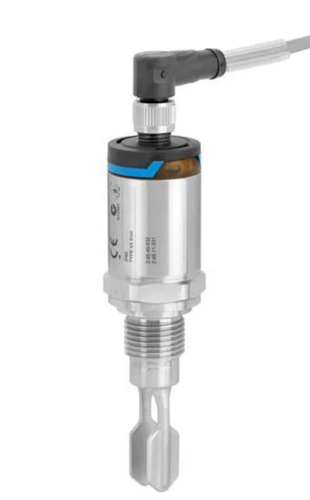 | 6,500,000 | 19,500,000 | Spare cho hệ CIP, đường Line | `
3 | Brewhouse |  | Pressure Transmiter | IFM | 2 | Cái | 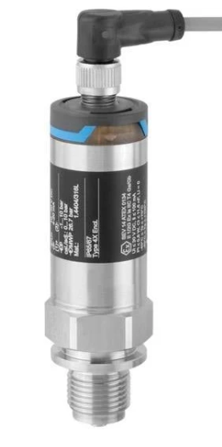 | 9,800,000 | 19,600,000 | Spare cho hệ CIP
4 | Milling |  | Level Transmiter | Nivector | 2 | Cái | 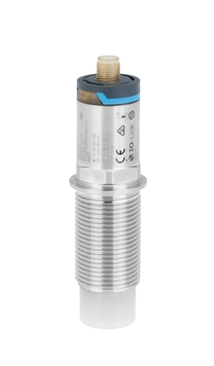 | 10,500,000 | 21,000,000 | Spare cho Malt hopper Milling
5 | Brewhouse |  | Flow Transmiter DN40 | Endress+Hauser | 1 | Cái | 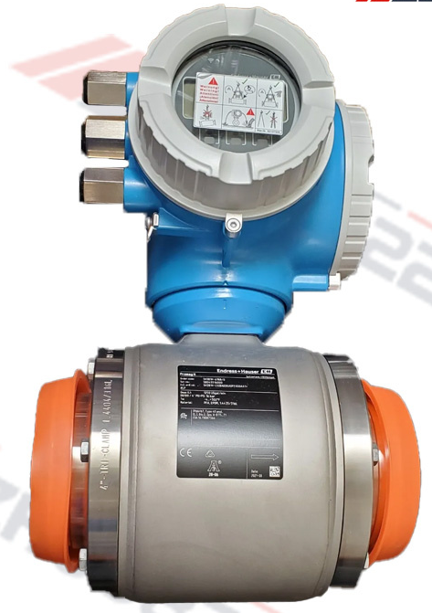 | 90,000,000 | 90,000,000 | Spare cho Mastun, Wort kettle
6 | Brewhouse |  | Flow Transmiter DN32 | Endress+Hauser | 1 | Cái | 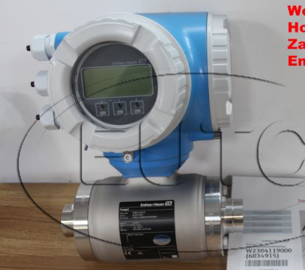 | 75,000,000 | 75,000,000 | Spare cho brew water
7 | Brewhouse |  | Flow Transmiter DN25 5H3B26-1265/0 | Endress+Hauser | 1 | Cái | 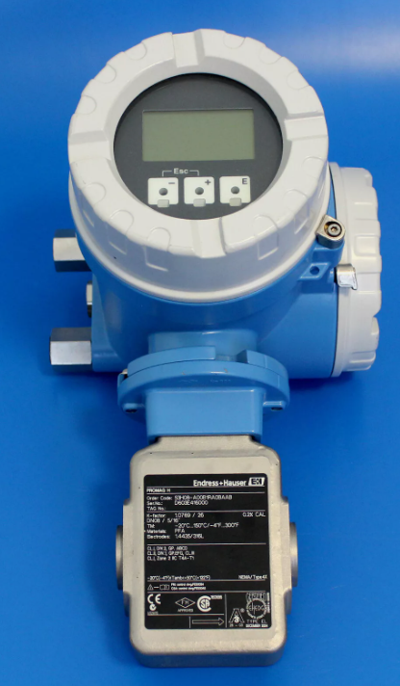 | 25,000,000 | 25,000,000 | Spare cho Lauter
8 | Milling |  | Level Transmiter | Endress+Hauser | 1 | Cái | 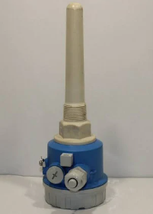 | 14,000,000 | 14,000,000 | Spare cho great bin
9 | Brewhouse |  | Level Transmiter | UWT | 1 | Cái | 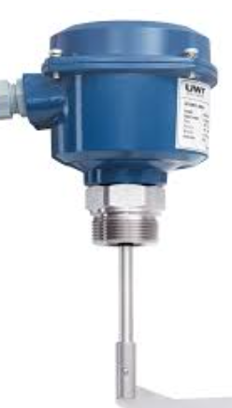 | 9,800,000 | 9,800,000 | Spare cho bơm đẩy great
10 | Brewhouse |  | Slide valve | Endress+Hauser | 1 | Cái | 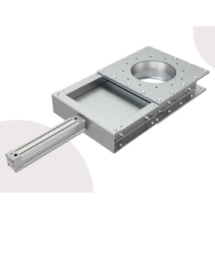 | 14,800,000 | 14,800,000 | Spare cho Milling, Mashtun, lauter
11 | Brewhouse |  | Actutor Butterfly Valve DN40 | APDM | 1 | Cái |  | 3,900,000 | 3,900,000 | Spare cho line
12 | Brewhouse |  | Actutor Butterfly Valve DN32 | APDM | 1 | Cái | 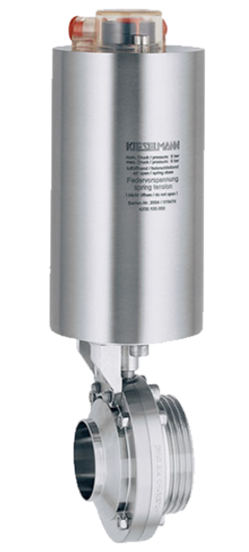 | 3,500,000 | 3,500,000 | Spare cho Line
13 | Brewhouse |  | Actutor Butterfly Valve DN25 | APDM | 1 | Cái |  | 3,500,000 | 3,500,000 | Spare cho Line
14 | Whirlpool and Yeast tank |  | Micro filter | SMC | 1 |  |  | 2,800,000 | 2,800,000 | Spare cho whirlpool & yeast tank
15 | Brewhouse |  | Hand Valve DN32 | EPDM | 1 | Cái | 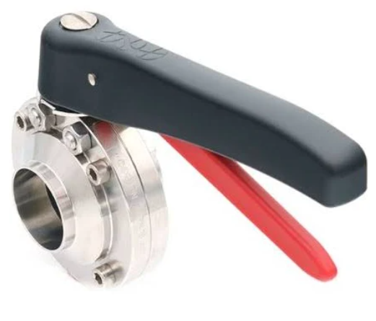 | 2,600,000 | 2,600,000 | Spare cho Line
16 | Brewhouse |  | Scale elektronic | TEWE | 1 | Bộ | 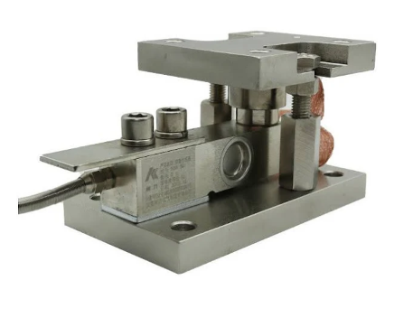 | 2,900,000 | 2,900,000 | Spare cho Great bin, yeast Tank
17 | Brewhouse |  | Seal hand valve | EDPM DN 40 | 1 | Cái | 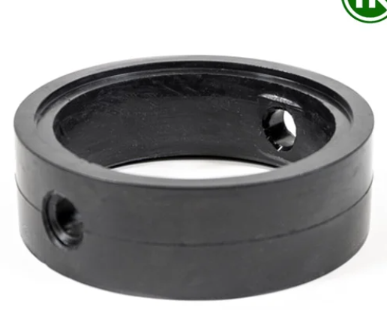 | 250,000 | 250,000 | Spare cho Line
18 | Brewhouse |  | Seal hand valve | EDPM DN 32 | 1 | Cái |  | 199,000 | 199,000 | Spare cho Line
19 | Cellar |  | Seal hand valve | EDPM DN 25 | 1 | Cái |  | 180,000 | 180,000 | Spare cho Line
20 | Cellar |  | Bơm dosing hóa chất CaCl2 Type: DAV1-180.1 Serial No: WD13369 | Sera | 1 | Cái | 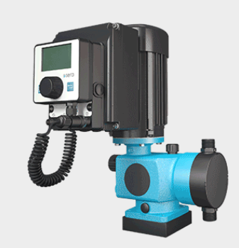 | 35,000,000 | 35,000,000 | Spare cho hệ dosing CaCl2
21 | Brewhouse |  | Bơm màng khí nén dosing Caustic, Acid. Type: BG-VA15PP-PPTFTFTBOO-81223 | VERDER AIR | 1 | Cái | 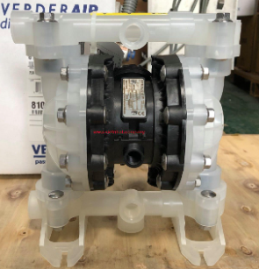 | 15,000,000 | 15,000,000 | Spare cho hệ CIP
22 | Milling |  | Motor Miller SK90LP/4 TF | NORD | 1 | Cái | 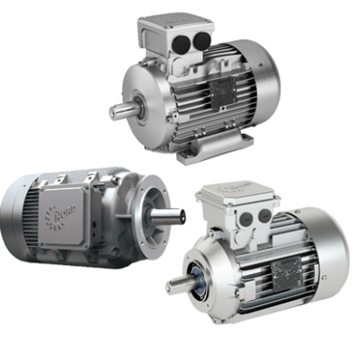 | 15,500,000 | 15,500,000 | Spare cho miller
23 | Brewhouse |  | Sight glass DN 25 AISI316L | BrauKon | 1 | Cái | 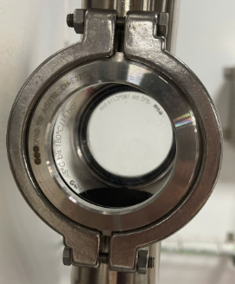 | 4,300,000 | 4,300,000 | Spare cho line supply lauter
24 | Brewhouse |  | Motor khuấy Mastun KAF47 DRN90S4/TF | BrauKon | 1 | Cái | 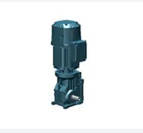 | 39,000,000 | 39,000,000 | Spare cho khuấy mastun
25 | Cellar |  | Motor khuấy Lauter WAF29 DRN80M4/TP/AK8W | BrauKon | 1 | Cái | 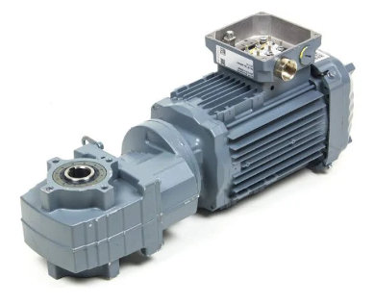 | 4,000,000 | 4,000,000 | Spare cho khuấy Lauter
26 | Cellar |  | Traight Sight glass DN 32 | BrauKon | 1 | Cái | 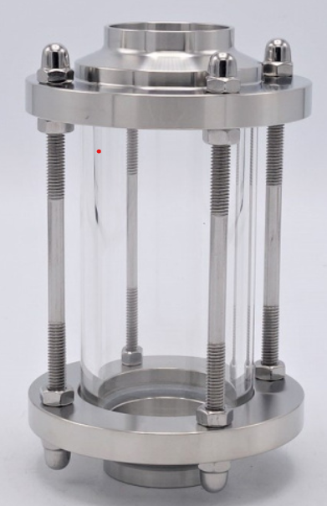 | 5,000,000 | 5,000,000 | Spare cho Line
27 |  |  | STAINLESS STEEL SANITARY CHECK VALVE DN40 Type: KCA030011 / 316L | BrauKon | 1 | Cái | 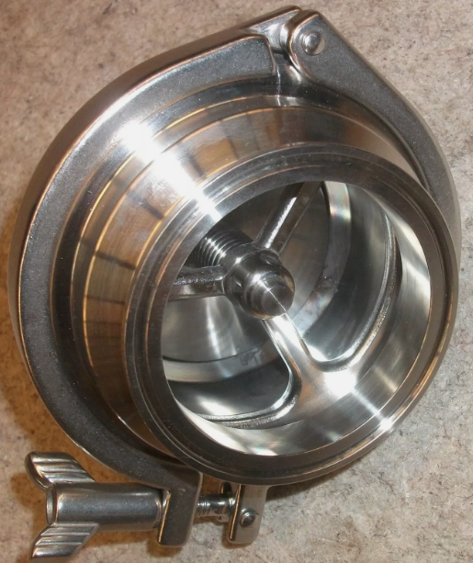 | 9,800,000 | 9,800,000 | Spare cho hệ CIP
28 |  |  | STAINLESS STEEL SANITARY CHECK VALVE DN32 Type: KCA030011 / 316L | BrauKon | 2 | Cái | 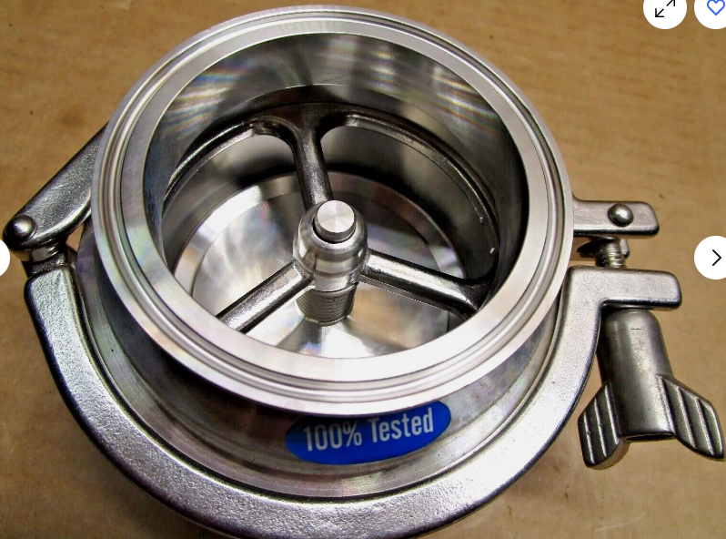 | 8,900,000 | 17,800,000 | Spare cho hệ CIP
29 |  |  | SMC NAW2000-N01-2 Filter Regulator | BrauKon | 1 | Cái | 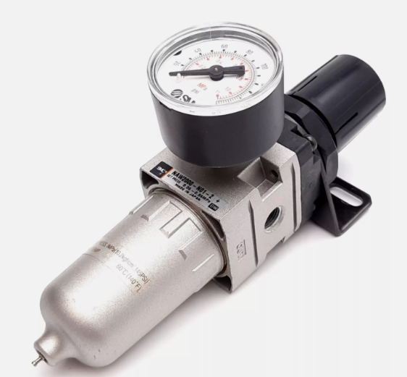 | 1,200,000 | 1,200,000 | Spare cho Air brewhouse station
30 | Brewhouse |  | Pump Spent grain | Nemo | 1 | Cái | 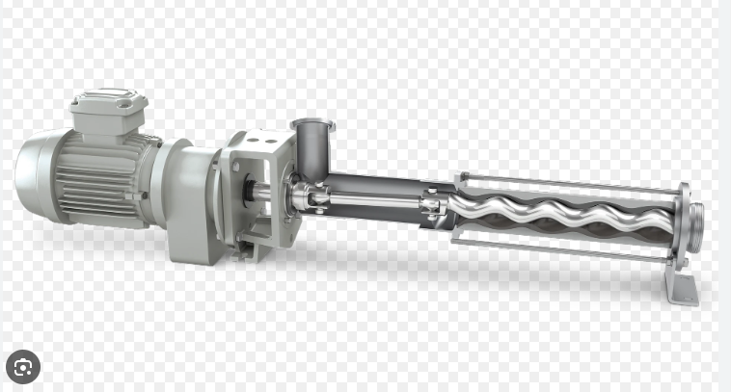 | 115,200,000 | 115,200,000 | Spare cho bơm spent grain
31 | Brewhouse |  | Bơm Whirlpool of Celler- Helter 4 kw Type: ĐAP 112M2 | Fristam | 1 | Cái |  | 28,500,000 | 28,500,000 | Spare cho bơm whirlpool
32 | Brewhouse |  | Seal coupling DN40 | EPDM | 10 | Cái | 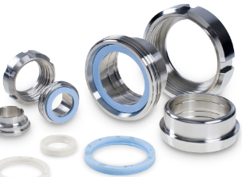 | 198,000 | 1,980,000 | Spare cho line
33 | Brewhouse |  | Seal coupling DN32 | EPDM | 10 | Cái |  | 180,000 | 1,800,000 | Spare cho line
34 | Brewhouse |  | Seal coupling DN25 | EPDM | 10 | Cái |  | 180,000 | 1,800,000 | Spare cho line
35 | Cellar |  | Temperature transmitter | Endress+Hauser | 2 | Cái | 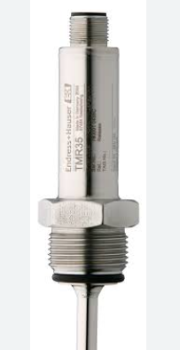 | 5,000,000 | 10,000,000 | Spare cho hệ CIP, chiller water
36 | Cellar |  | SCHUBERT & SALZER 7010/ 015V152017 ANGLE SEAT VALVE | SCHUBERT & SALZER | 1 | Cái | 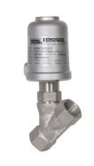 | 9,990,000 | 9,990,000 | Spare cho hệ cliier water
37 |  |  | Gemu 615 10D17C35411/N diaphragm valve actuator | GEMU | 2 | Cái | 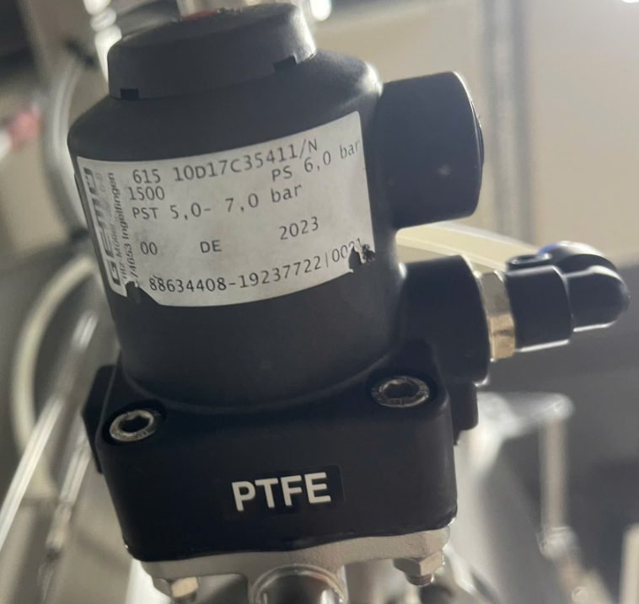 | 500,000 | 1,000,000 | Spare cho aair supply
38 | Brewhouse |  | Bơm Chiler water 3 m3/h | Grundfos | 1 | Cái |  | 75,000,000 | 75,000,000 | Spare cho chiller pump
39 | Brewhouse |  | Bơm CIP supply of Celler- Helter 4 kw Type: ĐAP 112M2 | Fristam | 1 | Cái | 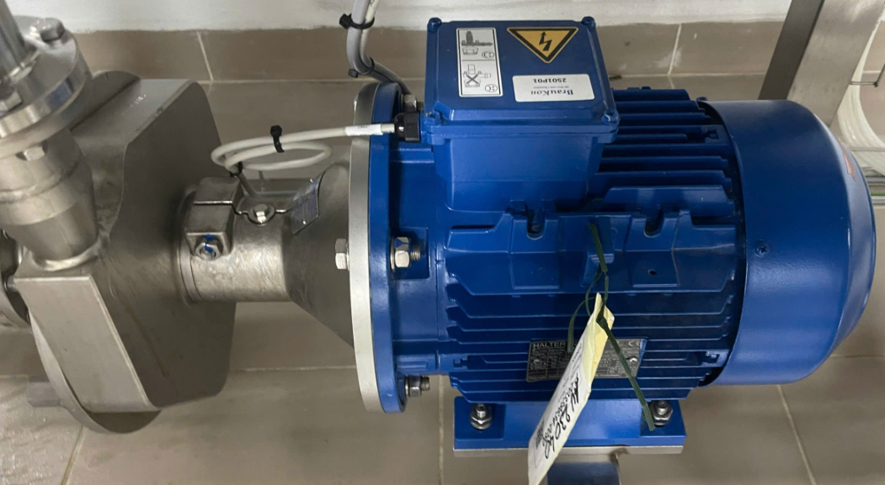 | 30,000,000 | 30,000,000 | Spare cho hệ CIP
40 | Brewhouse |  | Pump Lauter T80 DDAP80A4 | Fristam | 1 | Cái |  | 25,500,000 | 25,500,000 | Spare cho Lauter
41 |  |  | Pump WK DDAP 100LA4 T100 | Fristam | 1 | Cái |  | 28,500,000 | 28,500,000 | Spare cho wort ketlle
43 | Brewhouse |  | Bơm nước Brew water 10m3/h | Grundfos | 1 | Cái | 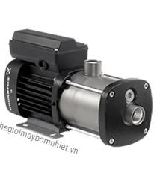 | 18,900,000 | 18,900,000 | Spare cho brew water
Tổng tiền |  |  |  |  |  |  |  | 804,929,000

